4 Tablica 2 - Graf 2
Tablica 2: Struktura članova OMF-a prema dobi i spolu |  |  |  |  |  |  |  |  |  |  |  |  |  |  |  |  |  | Veljača 2018.
Table 2: Mandatory pension funds members age and sex structure |  |  |  |  |  |  |  |  |  |  |  |  |  |  |  |  |  | February 2018

 | Muškarci Male |  |  | Žene Female |  |  | Ukupno Total |  |  | Mjesečna promjena broja - muškarci Monthly change in number - Male |  |  | Mjesečna promjena broja - žene Monthly change in number - Female |  |  | Ukupna mjesečna promjena Total monthly change
Dob Age | Kategorije / Categories |  |  | Kategorije / Categories |  |  | Kategorije / Categories |  |  | Kategorije / Categories |  |  | Kategorije / Categories |  |  | Kategorije / Categories
 | A | B | C | A | B | C | A | B | C | A | B | C | A | B | C | A | B | C
≤ 18 | 10 | 2,602 | 5 | 4 | 1,868 | 5 | 14 | 4,470 | 10 | 1 | 534 | -2 | 0 | 278 | -1 | 7.69% | 22.20% | -23.08%
19 - 24 | 254 | 94,522 | 109 | 170 | 78,039 | 89 | 424 | 172,561 | 198 | 1 | 1,545 | 2 | -2 | 1,576 | -2 | -0.24% | 1.84% | 0.00%
25 - 29 | 424 | 120,587 | 67 | 292 | 113,668 | 92 | 716 | 234,255 | 159 | 0 | -18 | 1 | 1 | -197 | 4 | 0.14% | -0.09% | 3.25%
30 - 34 | 806 | 145,941 | 67 | 424 | 139,001 | 54 | 1,230 | 284,942 | 121 | -1 | 92 | 0 | 4 | 3 | -2 | 0.24% | 0.03% | -1.63%
35 - 39 | 864 | 155,679 | 69 | 388 | 147,126 | 82 | 1,252 | 302,805 | 151 | 6 | 279 | 1 | -1 | 108 | 2 | 0.40% | 0.13% | 2.03%
40 - 44 | 717 | 138,713 | 80 | 381 | 136,999 | 89 | 1,098 | 275,712 | 169 | 10 | 162 | -2 | 3 | 173 | 1 | 1.20% | 0.12% | -0.59%
45 - 49 | 510 | 115,840 | 107 | 247 | 122,466 | 98 | 757 | 238,306 | 205 | 9 | 238 | 1 | 2 | 54 | -1 | 1.47% | 0.12% | 0.00%
50 - 54 | 295 | 111,013 | 146 | 148 | 115,470 | 214 | 443 | 226,483 | 360 | -2 | 177 | -3 | 2 | 312 | 0 | 0.00% | 0.22% | -0.83%
55 - 59 | 0 | 49,791 | 252 | 0 | 38,349 | 7,787 | 0 | 88,140 | 8,039 | 0 | 1,181 | -1 | 0 | 1,573 | -345 | - | 3.23% | -4.13%
60 - 64 | 0 | 14 | 11,332 | 0 | 1 | 7,043 | 0 | 15 | 18,375 | 0 | 0 | 131 | 0 | 0 | 107 | - | 0.00% | 1.31%
≥ 65 | 0 | 1 | 323 | 0 | 0 | 177 | 0 | 1 | 500 | 0 | 0 | 4 | 0 | 0 | 15 | - | 0.00% | 3.95%
Ukupno Total | 3,880 | 934,703 | 12,557 | 2,054 | 892,987 | 15,730 | 5,934 | 1,827,690 | 28,287 | 24 | 4,190 | 132 | 9 | 3,880 | -222 | 0.56% | 0.44% | -0.32%
Sveukupno Total | 951,140 |  |  | 910,771 |  |  | 1,861,911 |  |  | 4,346 |  |  | 3,667 |  |  | 0.43%
Izvor / Source: Regos

Grafikon 2: Dobna i spolna struktura članova OMF-a po kategorijama fondova (A, B i C) |  |  |  |  |  |  |  |  |  |  |  |  | Veljača 2018.
Chart 2: OMF members age and sex structure by funds categories (A, B and C) |  |  |  |  |  |  |  |  |  |  |  |  | February 2018
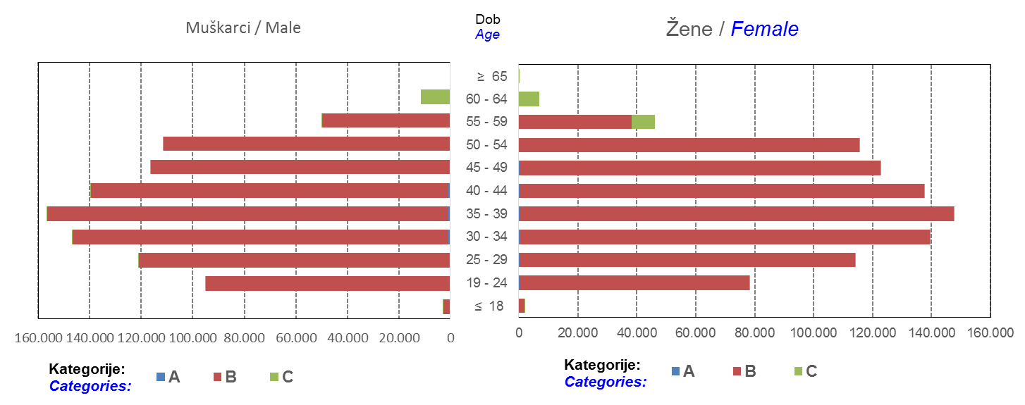

Izvor / Source: Regos
Sadržaj / Contents
 |  |  |  |  |  |  |  |  |  |  |  |  |  |  |  |  |  | stranica/page 4

10 Graf 5.1, 5.2, 5.3
Grafikon 5.1: Vrijednosti obračunskih jedinica OMF-ova kategorije A | Veljača 2018.
Chart 5.1: Values of category A OMFs' units of account | February 2018
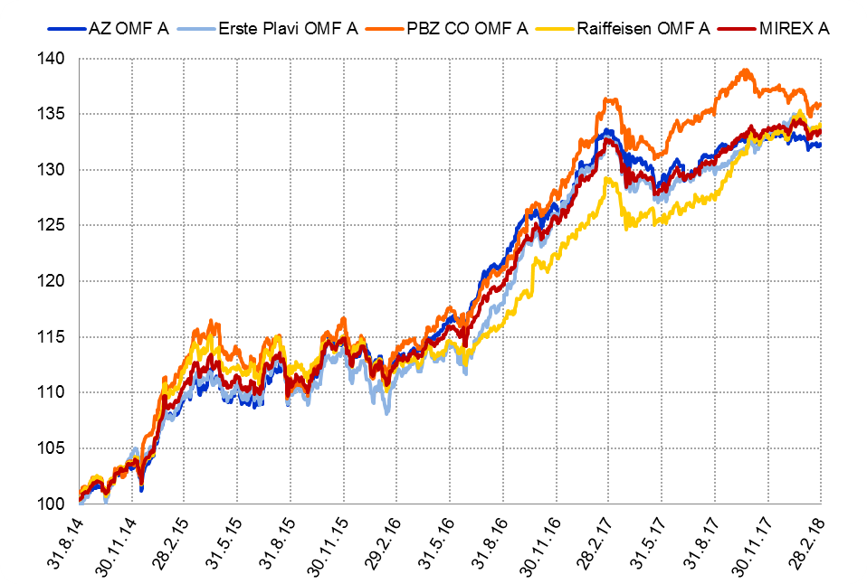

Izvor / Source: HANFA

Grafikon 5.2: Vrijednosti obračunskih jedinica OMF-ova kategorije B
Chart 5.2: Values of category B OMFs' units of account
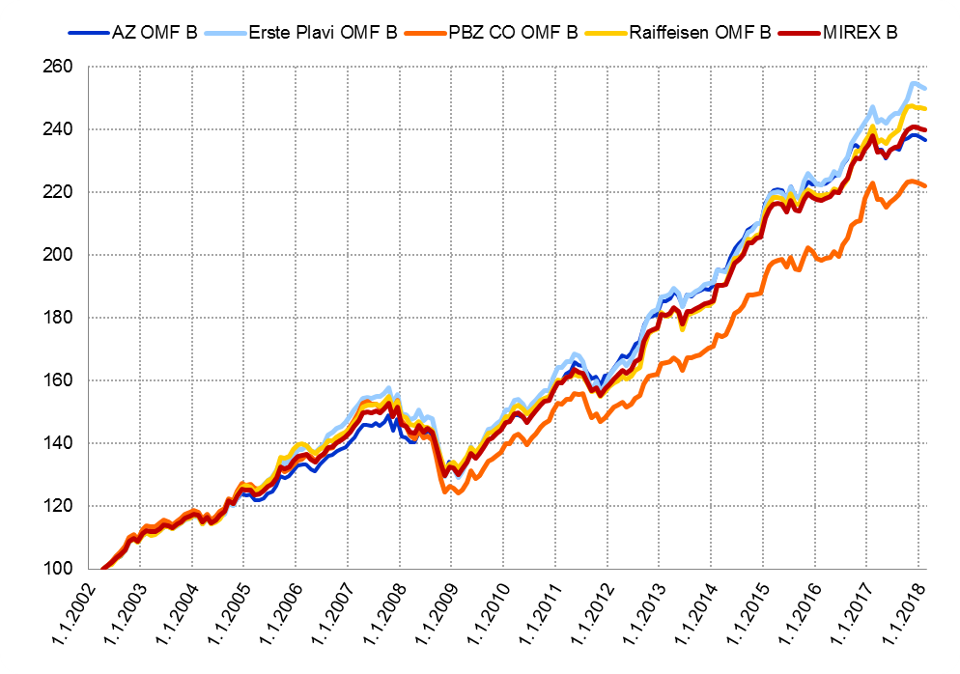

Izvor / Source: HANFA

Grafikon 5.3: Vrijednosti obračunskih jedinica OMF-ova kategorije C
Chart 5.3: Values of category C OMFs' units of account
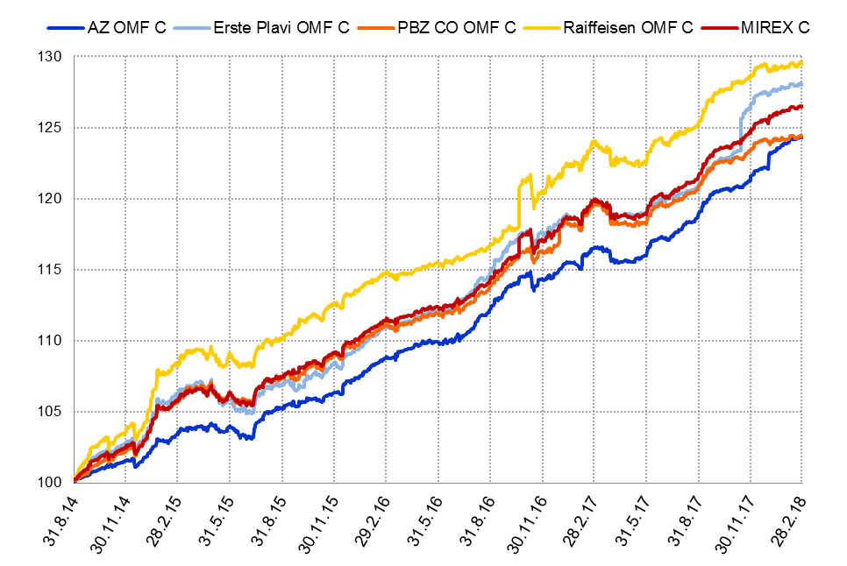

Izvor / Source: HANFA
Sadržaj / Contents
 | stranica / page 10

12 Tablica 13 - Graf 6
Tablica 13: Članstvo ODMF-ova1) |  |  |  |  |  |  |  |  | Veljača 2018.
Table 13: ODMFs' Membership1) |  |  |  |  |  |  |  |  | February 2018

Članstvo / Membership | AZ benefit ODMF | AZ profit ODMF | Croatia osiguranje ODMF | Croatia osiguranje 1000 A ODMF | Croatia osiguranje 1000 C ODMF | Erste Plavi Expert ODMF | Erste Plavi Protect ODMF | Raiffeisen ODMF | Ukupno Total
Početak razdoblja Beginning of the period | 40,484 | 101,865 | 25,991 | 33 | 8 | 20,665 | 30,286 | 67,581 | 286,913
Udjel Share | 14.11% | 35.50% | 9.06% | 0.01% | 0.00% | 7.20% | 10.56% | 23.55% | 100.00%
Novi članovi New members | 807 | 401 | 204 | 4 | 3 | 126 | 377 | 758 | 2,680
Mirovina Retirement | 27 | 38 | 32 | 0 | 0 | 3 | 1 | 29 | 130
Smrt Death | 8 | 10 | 2 | 0 | 0 | 1 | 7 | 7 | 35
Ostalo Other | 300 | 230 | 1 | 0 | 0 | 43 | 300 | 132 | 1,006
Ukupan prestanak članstva Membership termination total | 335 | 278 | 35 | 0 | 0 | 47 | 308 | 168 | 1,171
Kraj razdoblja End of the period | 40,956 | 101,988 | 26,160 | 37 | 11 | 20,744 | 30,355 | 68,171 | 288,422
Udjel Share | 14.20% | 35.36% | 9.07% | 0.013% | 0.0038% | 7.19% | 10.52% | 23.64% | 100.00%
Izvor / Source: DMD-ovi / DMDs
1) Preliminarni podaci / Preliminary data

Grafikon 6: Udjel ODMFova u ukupnom broju članova |  |  |  |  |  |  |  |  | Veljača 2018.
Chart 6: ODMFs' shares in total membership |  |  |  |  |  |  |  |  | February 2018
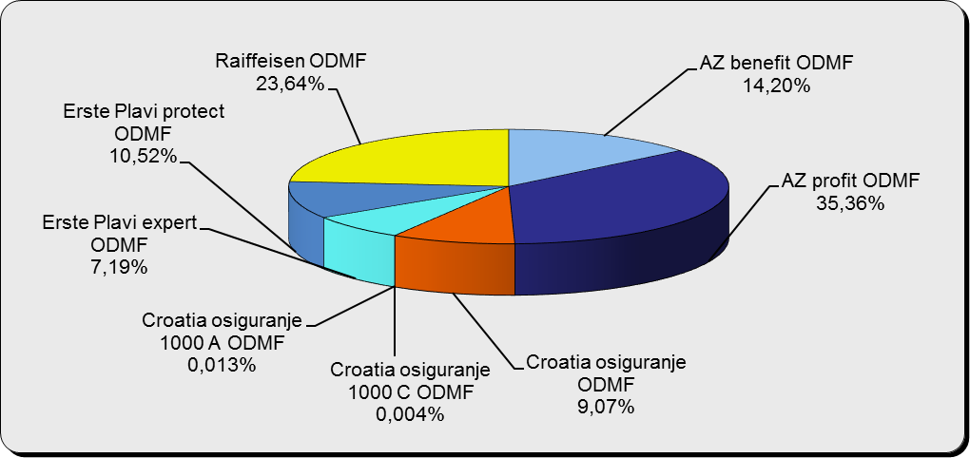

Izvor / Source: DMD-ovi / DMDs

Sadržaj / Contents

 |  |  |  |  |  |  |  |  | stranica / page 12

13 Tablica 14 - Graf 7
Tablica 14: Struktura članova ODMF-a prema dobi i spolu |  |  |  |  |  | KVARTALNI PODACI za: |  |  | PROSINAC 2017.
Table 14: Open voluntary pension funds members age and sex structure |  |  |  |  |  | QUARTERLY DATA for: |  |  | DECEMBER 2017

 |  | Prosinac 2017. |  |  | Rujan 2017. |  | Kvartalna promjena Quarterly change
 |  | December 2017 |  |  | September 2017 |  | Brojčana / In number |  | Relativna Relative
Dob Age | Muškarci Male | Žene Female | Ukupno Total | Muškarci Male | Žene Female | Ukupno Total | Muškarci Male | Žene Female | Ukupno Total
≤ 18 | 893 | 826 | 1,719 | 875 | 812 | 1,687 | 18 | 14 | 1.90%
19 - 24 | 4,091 | 2,417 | 6,508 | 3,938 | 2,396 | 6,334 | 153 | 21 | 2.75%
25 - 29 | 11,324 | 7,428 | 18,752 | 11,134 | 7,318 | 18,452 | 190 | 110 | 1.63%
30 - 34 | 19,456 | 14,225 | 33,681 | 18,858 | 13,846 | 32,704 | 598 | 379 | 2.99%
35 - 39 | 22,541 | 18,376 | 40,917 | 21,597 | 17,874 | 39,471 | 944 | 502 | 3.66%
40 - 44 | 21,814 | 19,944 | 41,758 | 20,650 | 18,905 | 39,555 | 1,164 | 1,039 | 5.57%
45 - 49 | 19,666 | 20,718 | 40,384 | 18,673 | 19,650 | 38,323 | 993 | 1,068 | 5.38%
50 - 59 | 30,841 | 33,614 | 64,455 | 28,932 | 31,640 | 60,572 | 1,909 | 1,974 | 6.41%
60 - 69 | 13,394 | 14,822 | 28,216 | 12,753 | 14,172 | 26,925 | 641 | 650 | 4.79%
70 - 84 | 3,622 | 5,165 | 8,787 | 3416 | 4888 | 8,304 | 206 | 277 | 5.82%
≥ 85 | 239 | 359 | 598 | 233 | 341 | 574 | 6 | 18 | 4.18%
Ukupno Total | 147,881 | 137,894 | 285,775 | 141,059 | 131,842 | 272,901 | 6,822 | 6,052 | 4.72%
Izvor / Source: DMD-ovi / DMDs

Grafikon 7: Dobna i spolna struktura članova ODMF-a na dan 31. prosinca 2017.
Chart 7: ODMF members age and sex structure as at 31 December 2017

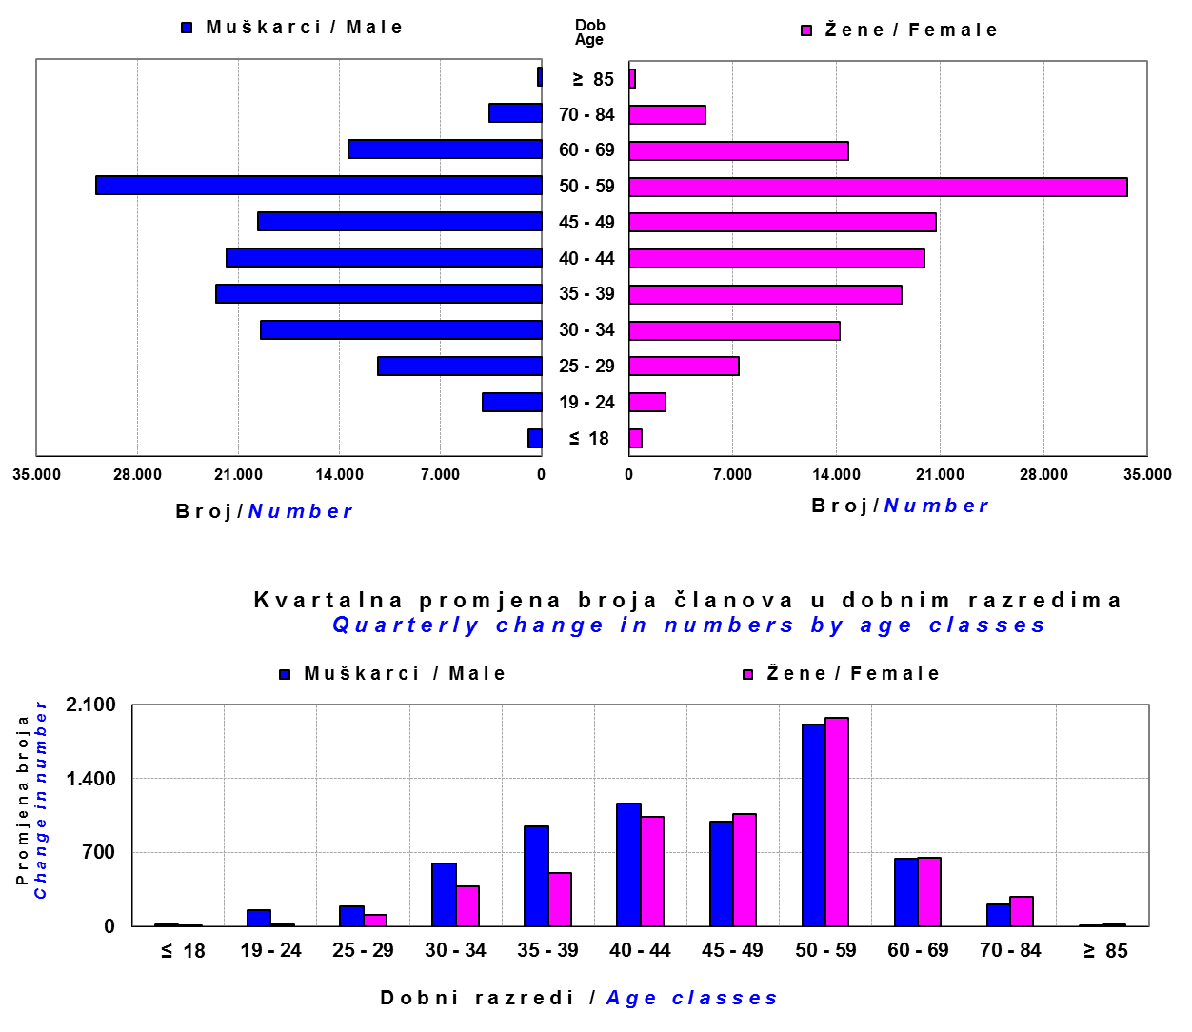

Izvor / Source: DMD-ovi / DMDs

Sadržaj / Contents

 |  |  |  |  |  |  |  |  | stranica/page 13

14 Tablica 15 - Graf 8
Tablica 15: Bruto mirovinski doprinosi uplaćeni ODMF-ovima1) |  |  |  |  | Veljača 2018.
Table 15: Gross pension contributions paid to ODMFs1) |  |  |  |  | February 2018

 |  |  |  | u tisućama kuna / in thousand HRK
Otvoreni dobrovoljni mirovinski fond Open voluntary pension fund | Bruto mirovinski doprinosi / Gross pension contributions
 | Veljača 2018. | Siječanj 2018. | Mjesečna promjena | Sveukupno od početka djelovanja 2) | Prirast ukupnih bruto doprinosa u tekućem mjesecu
 | February 2018 | January 2018 | Monthly change | Grand total since the start of activity 2) | Total net contributions growth in current month
AZ benefit ODMF | 11,687 | 13,697 | -14.67% | 660,002 | 1.80%
AZ profit ODMF | 10,412 | 12,350 | -15.69% | 1,531,962 | 0.68%
Croatia osiguranje ODMF | 2,174 | 2,598 | -16.32% | 270,759 | 0.81%
Croatia osiguranje 1000 A ODMF | 7 | 46 | -85.37% | 187 | 3.71%
Croatia osiguranje 1000 C ODMF | 1 | 6 | -83.73% | 84 | 1.23%
Erste Plavi Expert ODMF | 1,768 | 1,997 | -11.47% | 240,228 | 0.74%
Erste Plavi Protect ODMF | 4,197 | 4,140 | 1.38% | 227,836 | 1.88%
Raiffeisen ODMF | 8,954 | 14,119 | -36.58% | 1,273,003 | 0.71%
Ukupno / Total | 39,200 | 48,953 | -19.92% | 4,204,062 | 0.94%
Izvor / Source: DMD-ovi / DMDs
1) Bruto doprinosi jednaki su ukupno uplaćenim doprinosima članova dobrovoljnih mirovinskih fondova, prije odbitka naknade DMD-ova od uplaćenih doprinosa.
1) Gross contribution is a contribution paid in by members of a voluntary pension fund which includes DMDs' entry fee.
2) U ukupnim uplatama iskazana su i uplaćena sredstva državnog poticaja.
2) Total net contributions include state subsidies.

Grafikon 8: Mjesečna promjena bruto mirovinskih doprinosa uplaćenih ODMF-ovima |  |  |  |  | Veljača 2018.
Chart 8: Monthly change of gross pension contributions paid to ODMFs |  |  |  |  | February 2018
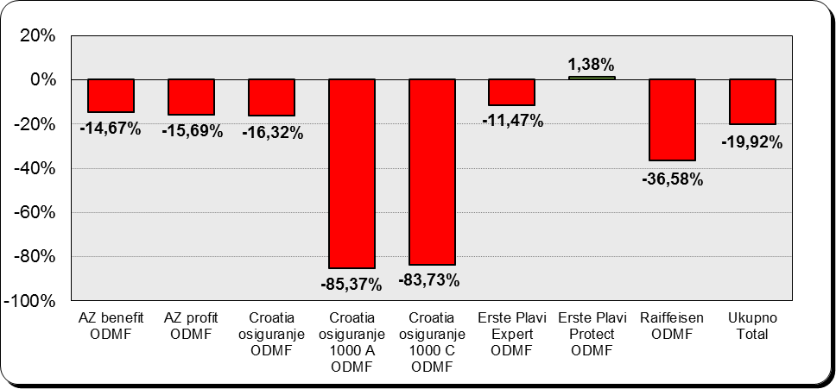

Izvor / Source: DMD-ovi / DMDs

Sadržaj / Contents

 |  |  |  |  | stranica / page 14

15 Tablica 16 - Graf 9,10
Tablica 16: Neto imovina ODMF-ova |  |  |  |  |  | Veljača 2018.
Table 16: ODMFs' net assets |  |  |  |  |  | February 2018

 |  |  |  |  |  | u tisućama kuna / in thousand HRK
Naziv fonda Fund name | Neto imovina / Net assets
 | Veljača 2018. |  | Siječanj 2018. |  | Promjena
 | February 2018 |  | January 2018 |  | Change
 | Iznos | Udjel | Iznos | Udjel | U iznosu | Relativna
 | Amount | Share | Amount | Share | Amount | Relative
AZ benefit ODMF | 551,676 | 14.11% | 548,416 | 14.00% | 3,260 | 0.59%
AZ profit ODMF | 1,508,444 | 38.57% | 1,516,296 | 38.71% | -7,853 | -0.52%
Croatia osiguranje ODMF | 217,129 | 5.55% | 217,254 | 5.55% | -125 | -0.06%
Croatia osiguranje 1000 A ODMF | 167 | 0.004% | 162 | 0.004% | 5 | 3.03%
Croatia osiguranje 1000 C ODMF | 79 | 0.002% | 78 | 0.002% | 1 | 1.52%
Erste Plavi Expert ODMF | 248,616 | 6.36% | 249,849 | 6.38% | -1,233 | -0.49%
Erste Plavi Protect ODMF | 195,839 | 5.01% | 194,092 | 4.95% | 1,747 | 0.90%
Raiffeisen ODMF | 1,188,827 | 30.40% | 1,190,981 | 30.40% | -2,155 | -0.18%
Ukupno / Total | 3,910,776 | 100.00% | 3,917,128 | 100.00% | -6,352 | -0.16%
Izvor /Source: HANFA

Grafikon 9: Udjeli pojedinih ODMF-ova u ukupnoj neto imovini |  |  |  |  |  | Veljača 2018.
Chart 9: ODMFs' shares in total net assets |  |  |  |  |  | February 2018
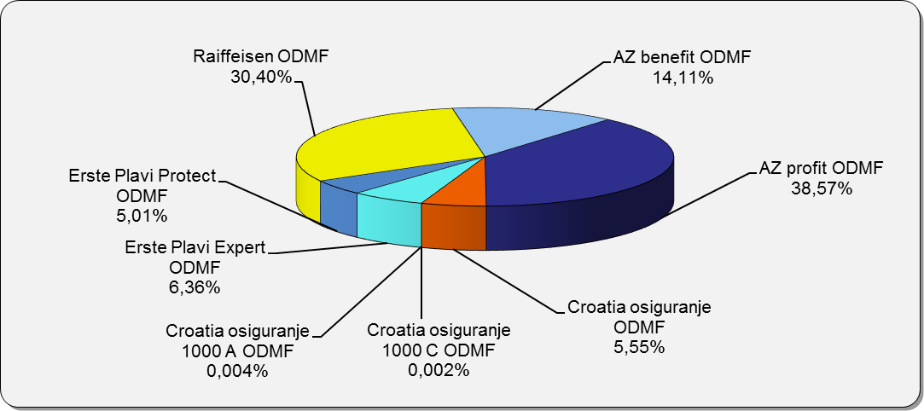

Izvor /Source: HANFA

Grafikon 10: Mjesečna promjena neto imovine ODMF-ova |  |  |  |  |  | Veljača 2018.
Chart 10: ODMFs net assets monthly change |  |  |  |  |  | February 2018
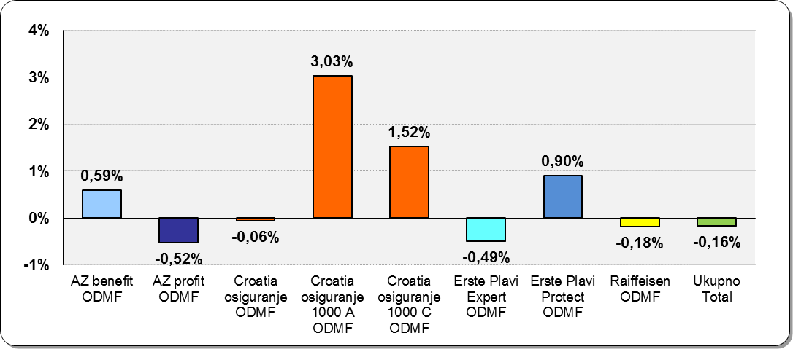

Izvor /Source: HANFA

Sadržaj / Contents
 |  |  |  |  |  | stranica / page 15

19 Tablica 20 - Graf 11
Tablica 20: Struktura članova ZDMF- ova prema dobi i spolu |  |  |  |  |  | KVARTALNI PODACI za: |  |  | PROSINAC 2017.
Table 20: Closed voluntary pension funds members age and sex structure |  |  |  |  |  | QUARTERLY DATA for: |  |  | DECEMBER 2017

 |  | Prosinac 2017. |  |  | Rujan 2017. |  | Kvartalna promjena Quarterly change
 |  | December 2017 |  |  | September 2017 |  | Brojčana / In number |  | Relativna Relative
Dob Age | Muškarci Male | Žene Female | Ukupno Total | Muškarci Male | Žene Female | Ukupno Total | Muškarci Male | Žene Female | Ukupno Total
≤ 18 | 2 | 2 | 4 | 2 | 2 | 4 | 0 | 0 | 0.00%
19 - 24 | 124 | 112 | 236 | 123 | 104 | 227 | 1 | 8 | 3.96%
25 - 29 | 744 | 740 | 1,484 | 673 | 700 | 1,373 | 71 | 40 | 8.08%
30 - 34 | 1,670 | 1,867 | 3,537 | 1,638 | 1,837 | 3,475 | 32 | 30 | 1.78%
35 - 39 | 2,428 | 2,618 | 5,046 | 2,404 | 2,598 | 5,002 | 24 | 20 | 0.88%
40 - 44 | 2,915 | 2,691 | 5,606 | 2,858 | 2,651 | 5,509 | 57 | 40 | 1.76%
45 - 49 | 2,560 | 2,287 | 4,847 | 2,542 | 2,240 | 4,782 | 18 | 47 | 1.36%
...
60 - 69 | 1,441 | 762 | 2,203 | 1,410 | 723 | 2,133 | 31 | 39 | 3.28%
70 - 84 | 109 | 26 | 135 | 107 | 25 | 132 | 2 | 1 | 2.27%
≥ 85 | 1 | 3 | 4 | 1 | 3 | 4 | 0 | 0 | 0.00%
Ukupno Total | 16,015 | 14,394 | 30,409 | 15,731 | 14,119 | 29,850 | 284 | 275 | 1.87%
Izvor / Source: DMD-ovi / DMDs

Grafikon 11: Dobna i spolna struktura članova ZDMF- ova na dan 31. prosinca 2017.
Chart 11: ZDMF members age and sex structure as at 31 December 2017

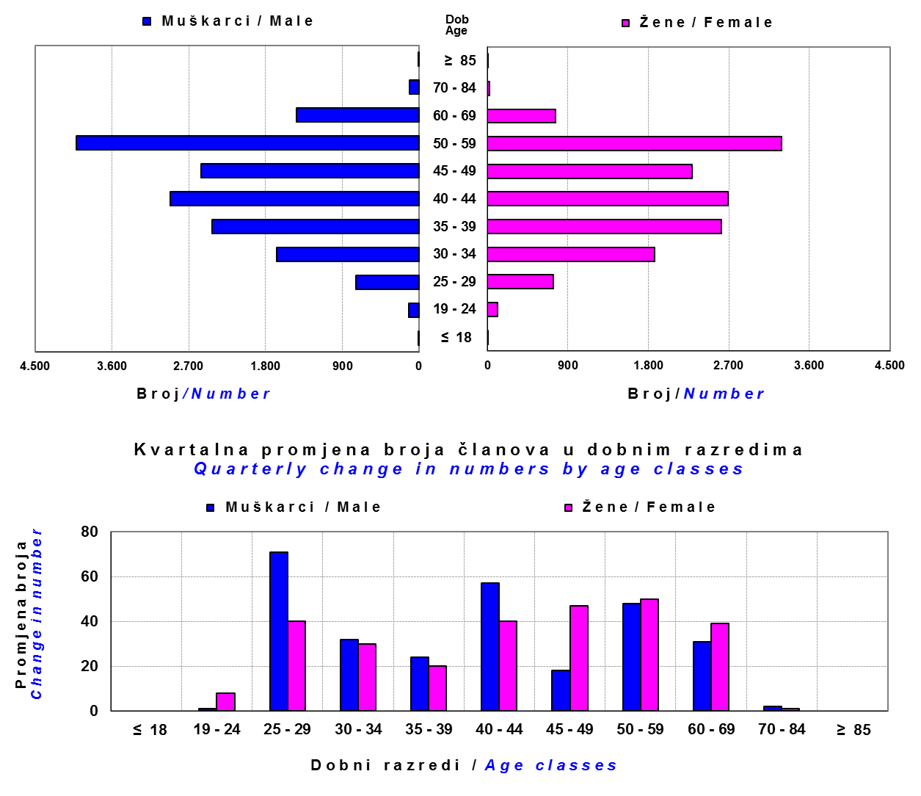

Izvor / Source: DMD-ovi / DMDs

Sadržaj / Contents

 |  |  |  |  |  |  |  |  | stranica / page 19

20 Tablica 21 - Graf 12
...
Dobrovoljno mirovinsko društvo Voluntary pension fund management company | Zatvoreni dobrovoljni mirovinski fond Closed voluntary pension fund | Cijene udjela ZDMF-ova ZDMFs' unit prices |  | Prinosi ZDMF-ova / ZDMFs' rates of return
Raiffeisen d.d. | ZDMF T-HT | 229.2850 | 229.3265 | -0.02% | 1.07% | 1.05% | 4.90% | 7.69% | 20.12.2006.
Izvor / Source: HANFA

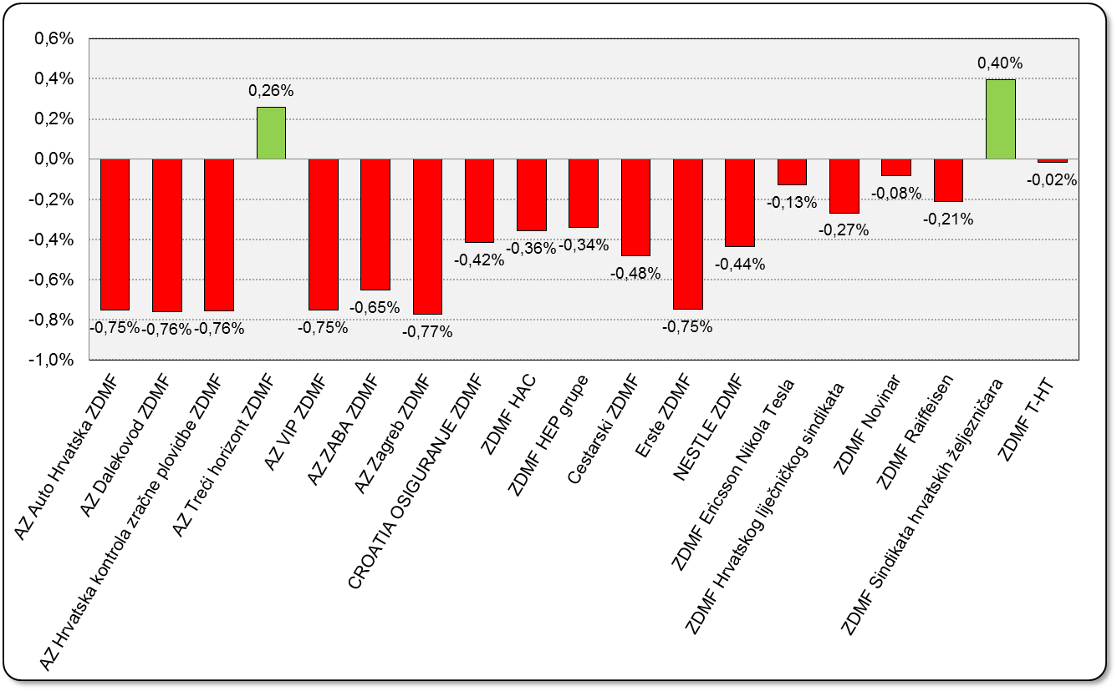
Grafikon 12: Mjesečni prinosi ZDMF-ova |  |  |  |  |  |  |  |  | Veljača 2018.
Chart 12: ZDMF monthly rates of return |  |  |  |  |  |  |  |  | February 2018

Izvor / Source: HANFA

Sadržaj / Contents

 |  |  |  |  |  |  |  |  | stranica / page 20

21 Tablica 22,23 - Graf 13,14
II. Dio: Mirovinska osiguravajuća društva
Section II: Pension Insurance Companies

A / OBVEZNO MIROVINSKO OSIGURANJE
A / MANDATORY PENSION INSURANCE

Tablica 22: Broj korisnika i broj ugovora po godinama |  |  | Grafikon 13: Broj korisnika i broj ugovora po godinama
Table 22: Number of pensioners and contracts per year |  |  | Chart 13: Number of pensioners and contracts per year
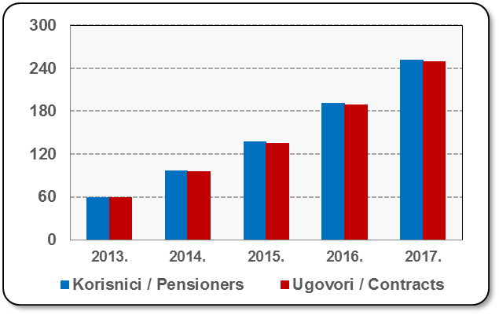
Godina Year | Korisnici Pensioners | Ugovori Contracts
2013. | 59 | 59
2014. | 96 | 95
2015. | 137 | 135
2016. | 191 | 189
2017. | 251 | 249
Izvor / Source: HANFA

 |  |  | Izvor / Source: HANFA

Tablica 23: Broj korisnika i broj ugovora u zadnjih godinu dana |  |  | Grafikon 14: Broj korisnika i broj ugovora u zadnjih godinu dana | Kvartalni podaci Quarterly data
Table 23: Number of pensioners and contracts over the past year |  |  | Chart 14: Number of pensioners and contracts over the past year
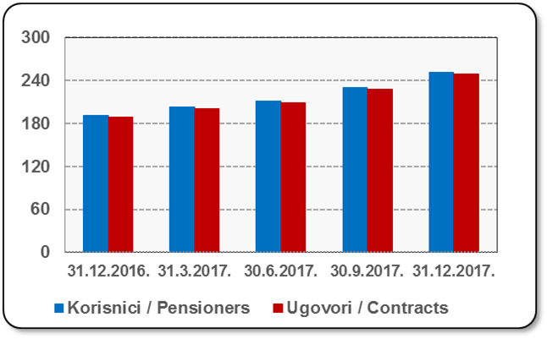
Mjesec Month | Korisnici Pensioners | Ugovori Contracts
31.12.2016. | 191 | 189
31.3.2017. | 203 | 201
30.6.2017. | 211 | 209
30.9.2017. | 230 | 228
31.12.2017. | 251 | 249
Izvor / Source: HANFA

 |  |  | Izvor / Source: HANFA

Sadržaj / Contents
...

22 Tablica 24,25 - Graf 15,16
B / DOBROVOLJNO MIROVINSKO OSIGURANJE
B / VOLUNTARY PENSION INSURANCE

Tablica 24: Broj korisnika i broj ugovora po godinama |  |  | Grafikon 15: Broj korisnika i broj ugovora po godinama
Table 24: Number of pensioners and contracts per year |  |  | Chart 15: Number of pensioners and contracts per year
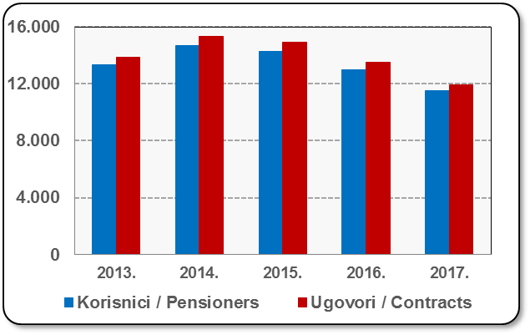
Godina Year | Korisnici Pensioners | Ugovori Contracts
2013. | 13,311 | 13,874
2014. | 14,706 | 15,335
2015. | 14,285 | 14,904
2016. | 13,006 | 13,515
2017. | 11,521 | 11,909
Izvor / Source: HANFA

 |  |  | Izvor / Source: HANFA

Tablica 25: Broj korisnika i broj ugovora u zadnjih godinu dana |  |  | Grafikon 16: Broj korisnika i broj ugovora u zadnjih godinu dana | Kvartalni podaci Quarterly data
Table 25: Number of pensioners and contracts over the past year |  |  | Chart 16: Number of pensioners and contracts over the past year

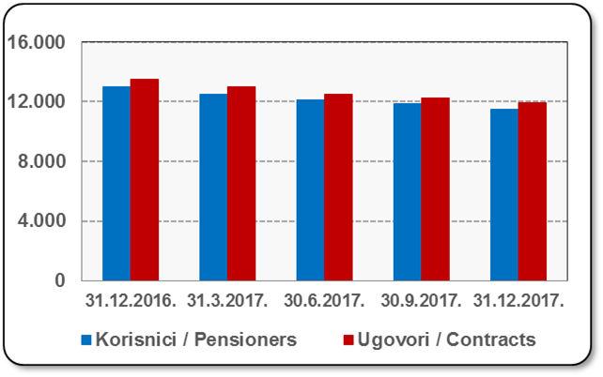
Mjesec Month | Korisnici Pensioners | Ugovori Contracts
31.12.2016. | 13,006 | 13,515
31.3.2017. | 12,522 | 12,981
30.6.2017. | 12,098 | 12,525
30.9.2017. | 11,842 | 12,255
31.12.2017. | 11,521 | 11,909
Izvor / Source: HANFA

 |  |  | Izvor / Source: HANFA

Sadržaj / Contents
...

24 Tablica 27 - Graf 17
...
 | * u tisućama kuna / in thousand HRK
24 | Tontine Tontine | - | - | - | -
25 | Osiguranje s kapitalizacijom isplate Assurance with paid-up sum assured | - | - | - | -
 | UKUPNO (neživotna osiguranja, vrste 01 - 18) TOTAL (non-life insurance, lines 01 -18) | 1,349,820 | 1,261,605 | 633,507 | 545,289
 | UKUPNO (životna osiguranja, vrste 19 - 25) TOTAL (life assurance 19 - 25) | 1,485,123 | 457,762 | 11,506 | 405,111
 | UKUPNO / TOTAL | 2,834,943 | 1,719,368 | 645,013 | 950,399
Izvor / Source: HANFA

Grafikon 17: Udio bruto zaračunate premije po vrstama osiguranja
Chart 17: Gross Written Premium by Line of Insurance

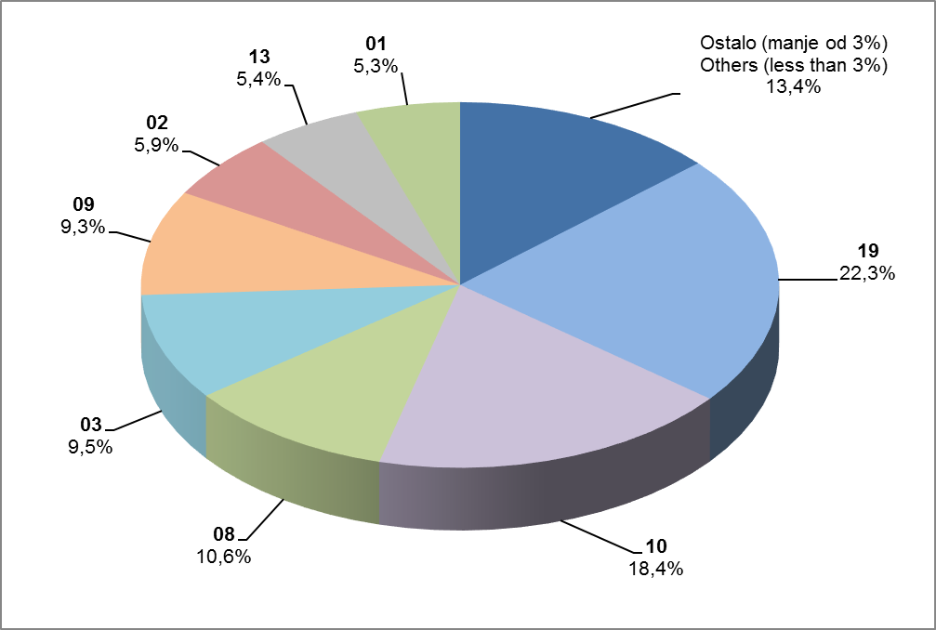

Izvor / Source: HANFA

Sadržaj / Contents
...

25 Graf 18
Grafikon 18: Udio zaračunate bruto premije i likvidiranih šteta po društvima za osiguranje po vrstama osiguranja za period od 1. siječnja do 28. veljače 2018.
Chart 18: Share of written premium and claims settled per line of insurances for the period 1 January - 28 February 2018
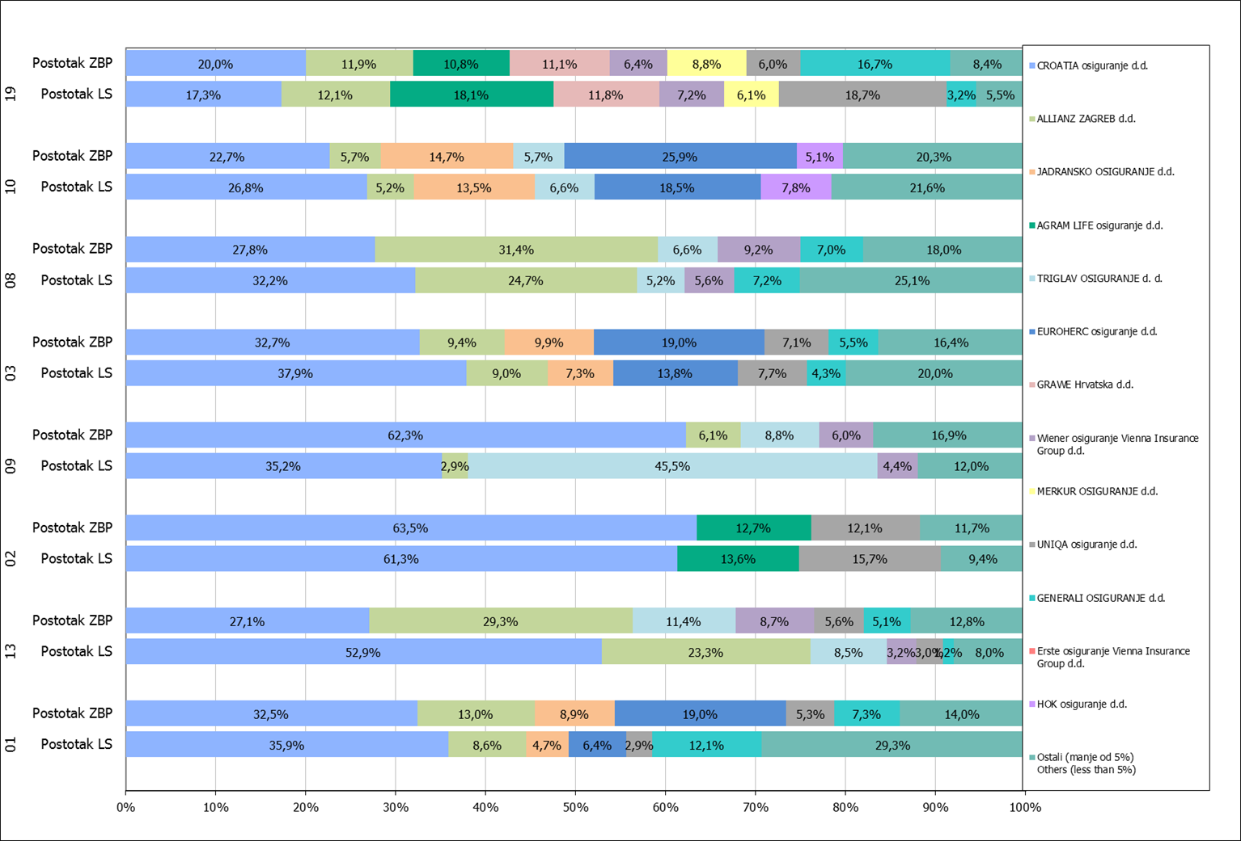

Izvor / Source: HANFA

Napomena: Grafikon prikazuje društva za osiguranje sa zaračunatom bruto premijom većom od 5% ukupne zaračunate bruto premije u promatranoj vrsti osiguranja.
Grafikon prikazuje samo vrste osiguranja sa zaračunatom bruto premijom većom od 3% ukupne zaračunate bruto premije tržišta osiguranja u RH.
Kratice ZBP i LŠ redom predstavljaju zaračunatu bruto premijiu i likvidirane štete

Note:The chart represents insurance companies with written premium greater then 5% of total written premium of the presented line of insurance.
Chart represents lines of insurance with written premium greater then 3% of total written premium of Croatian insurance market.
Abbreviations ZBP and LŠ stands for written premium and claims settled respectively.
...

